상품제안서
제로웨이스터 R-PET 리유저블백 | 상품코드: S43824

 |  |  |  |  |  |  | 02-713-8555 | www.synergygift.co.kr
 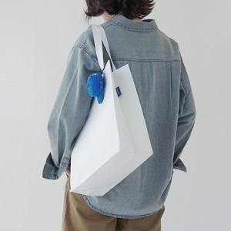 

【상세/제작정보】 | <p>※ 인쇄크기 기본 10*10cm 이내 기준입니다.</p>

【인쇄/포장옵션】 | 실크, 풀칼라 / 포장불가능

【공급단가】 | 수량 | 100~ | 300~ | 1,000~ | 3,000~ | 5,000~
*VAT별도 | S사이즈 | 3,060원 | 2,920원 | 2,780원 | 2,730원 | 2,680원
 | M사이즈 | 3,580원 | 3,410원 | 3,250원 | 3,190원 | 3,140원
 | L사이즈 | 3,970원 | 3,780원 | 3,630원 | 3,560원 | 3,500원

【상품 URL】 | https://www.synergygift.co.kr:443/src/goods_detail.php?gdno=43824

